人环机法
产品名称

 |  |  |  |  |  |  |  | 页 1 共 5 页

类别 |  |  |  | 状态 |  | 文件编号
版本号 |  |  |  | 实施日期
编写人 |  |  |  | QA核准 |  | 研发批准

人
健康证件 | 持证上岗，及时补办
仪容仪表 | 1.工作人员进入生产车间必须穿戴整齐（头发全部收进帽子，口罩遮住口鼻） 2.接触即食产品，工衣保持干净、每天更换。
衣着穿戴 | 1.工作人员不得涂指甲油，从手背看露白不超过1mm。 2.加工人员不允许佩戴饰品（如戒指、手表、手镯等）项链收进衣服内，不得裸露。 3.生产车间不允许出现私人物品
洗手消毒 | 1.每次进入生产车间前必须洗手消毒。 2.按洗手消毒流程规范操作。
不良习惯 | 头发裸漏、口罩未正确佩戴（遮住口鼻）。
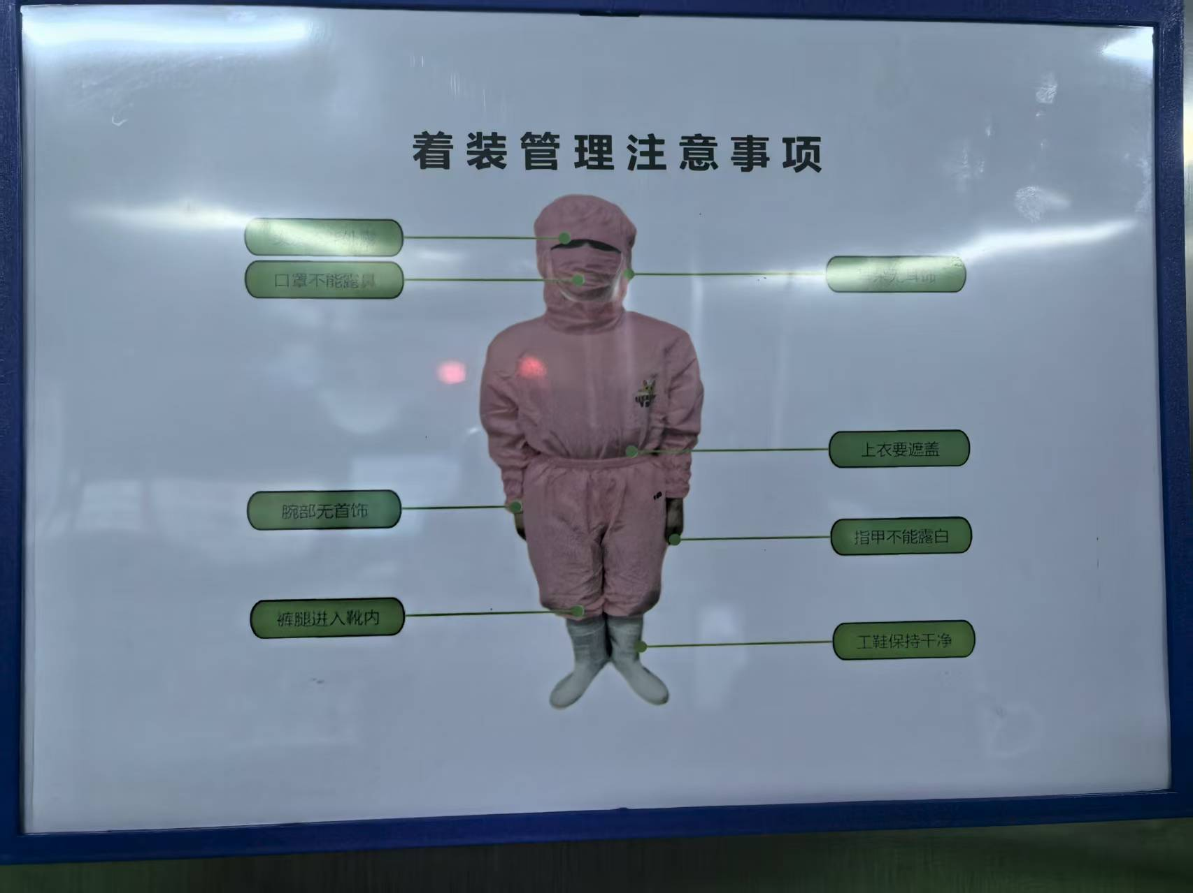
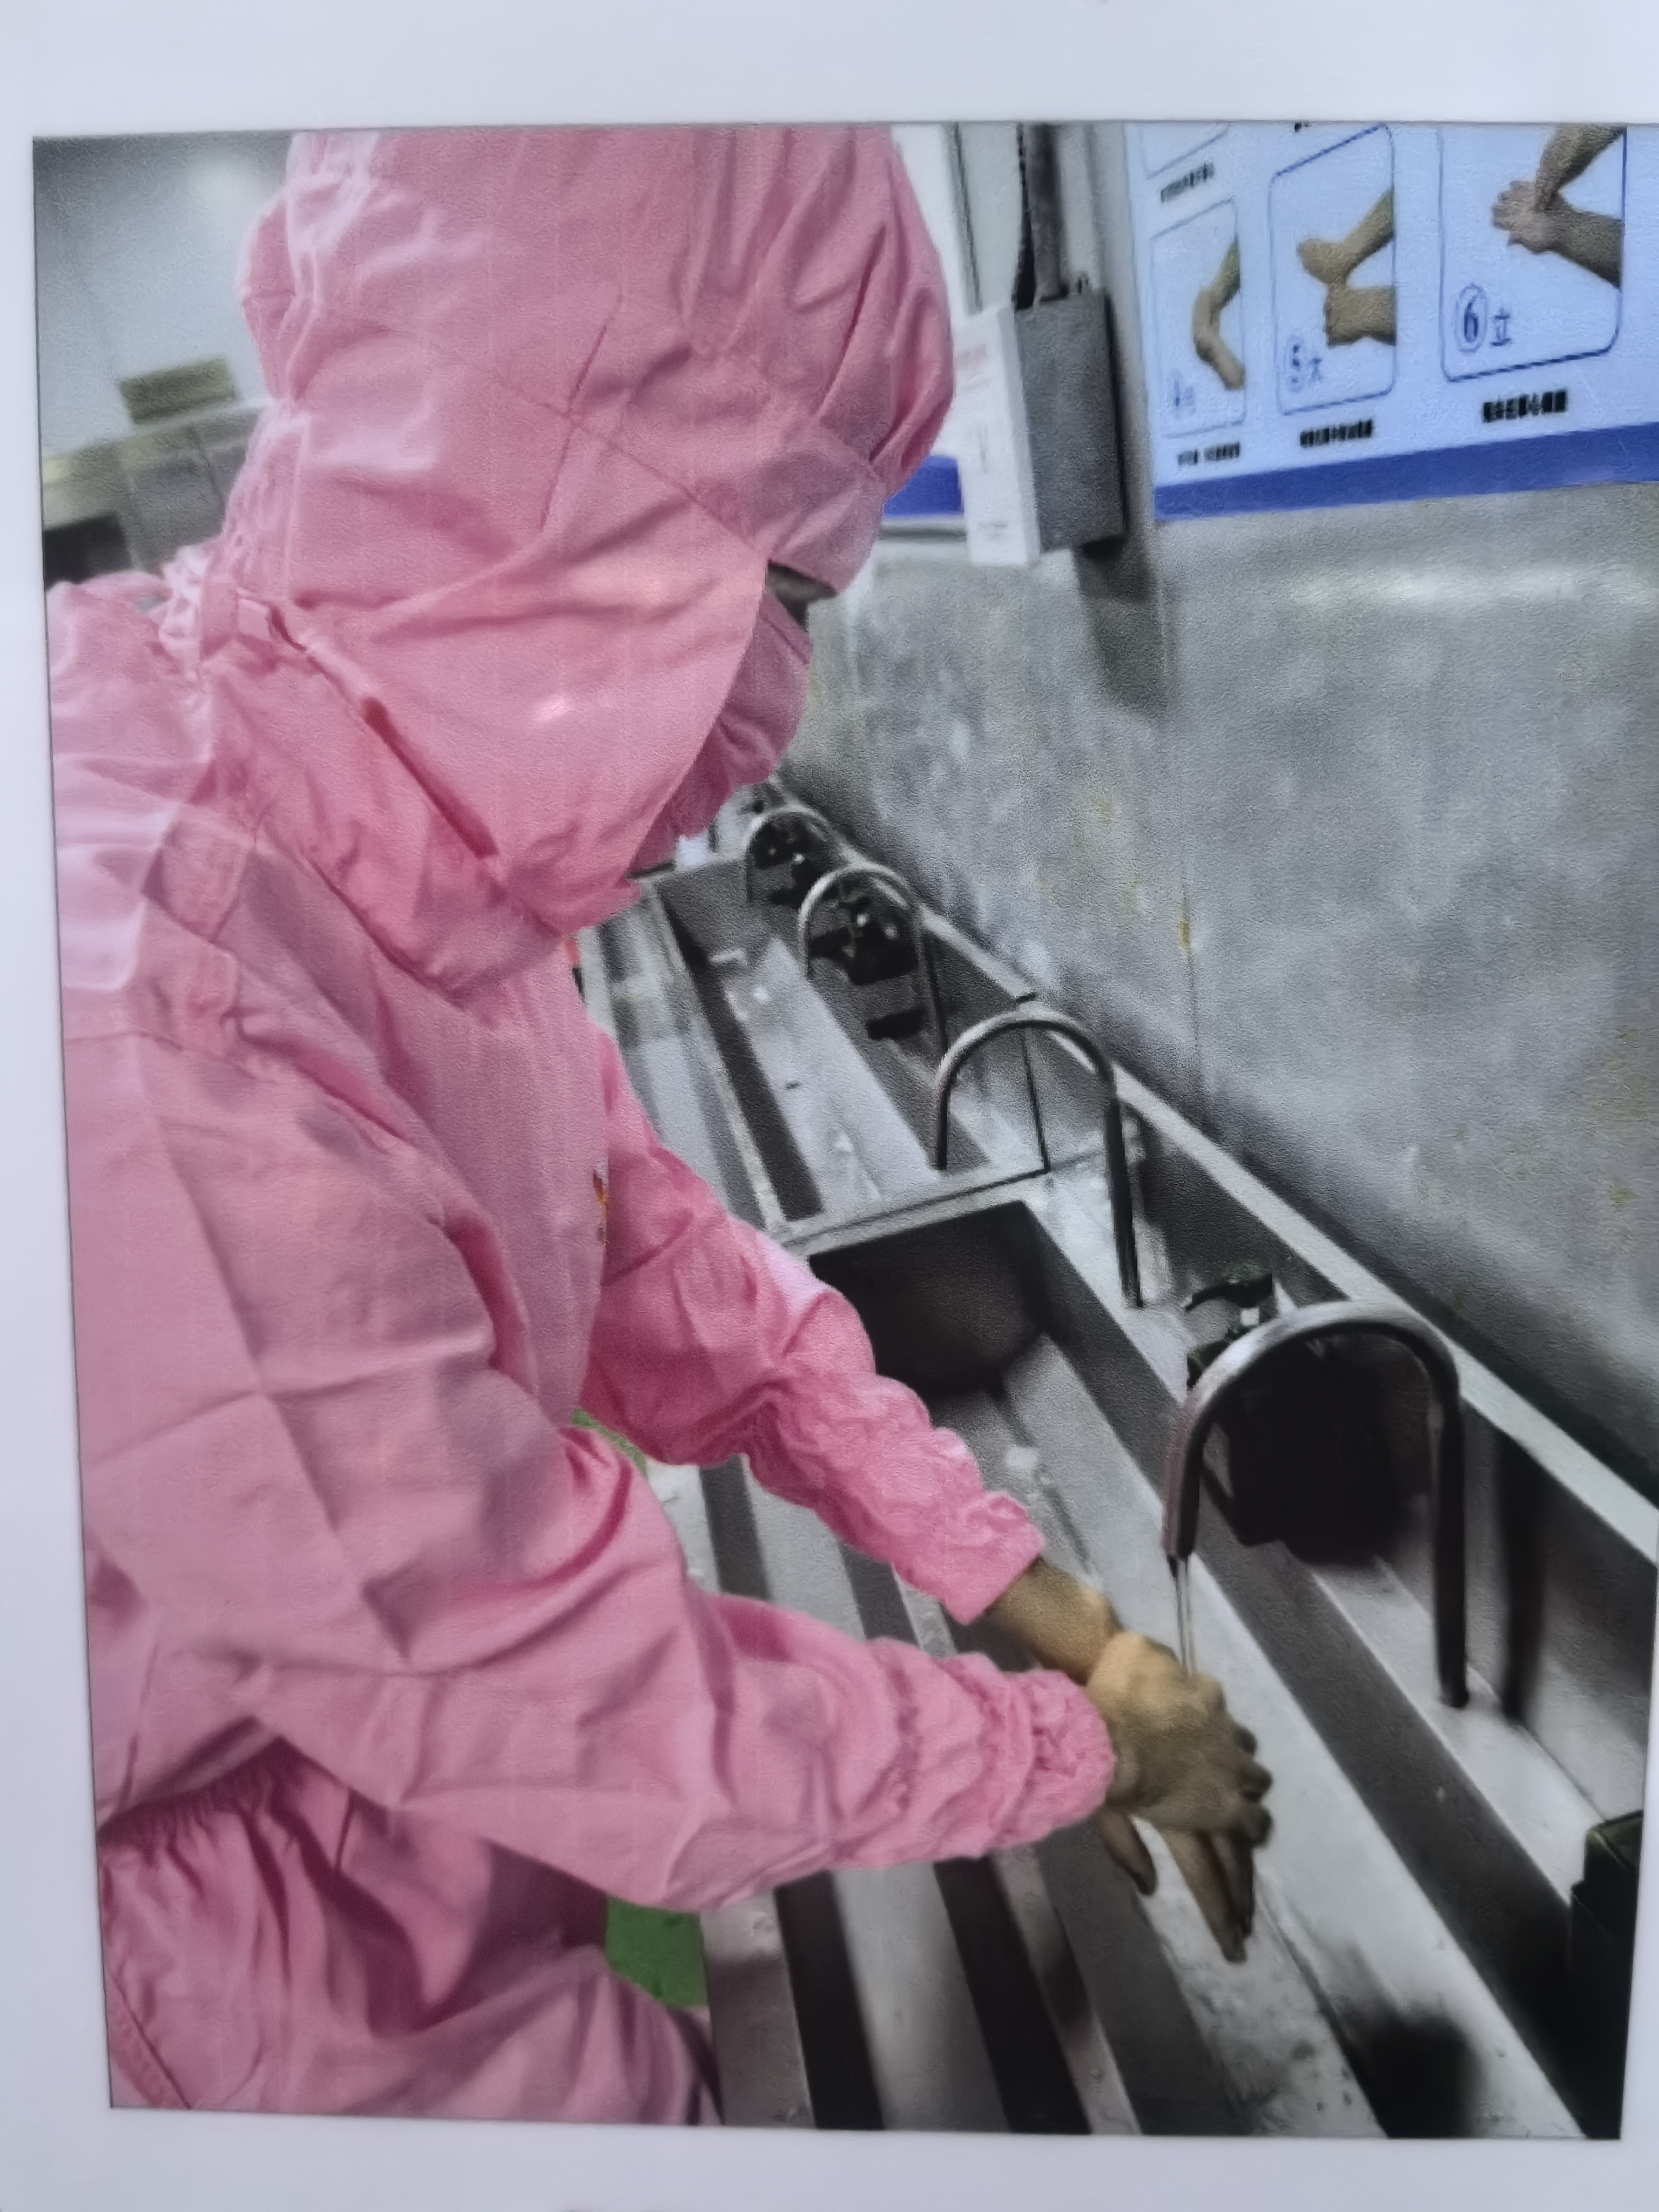
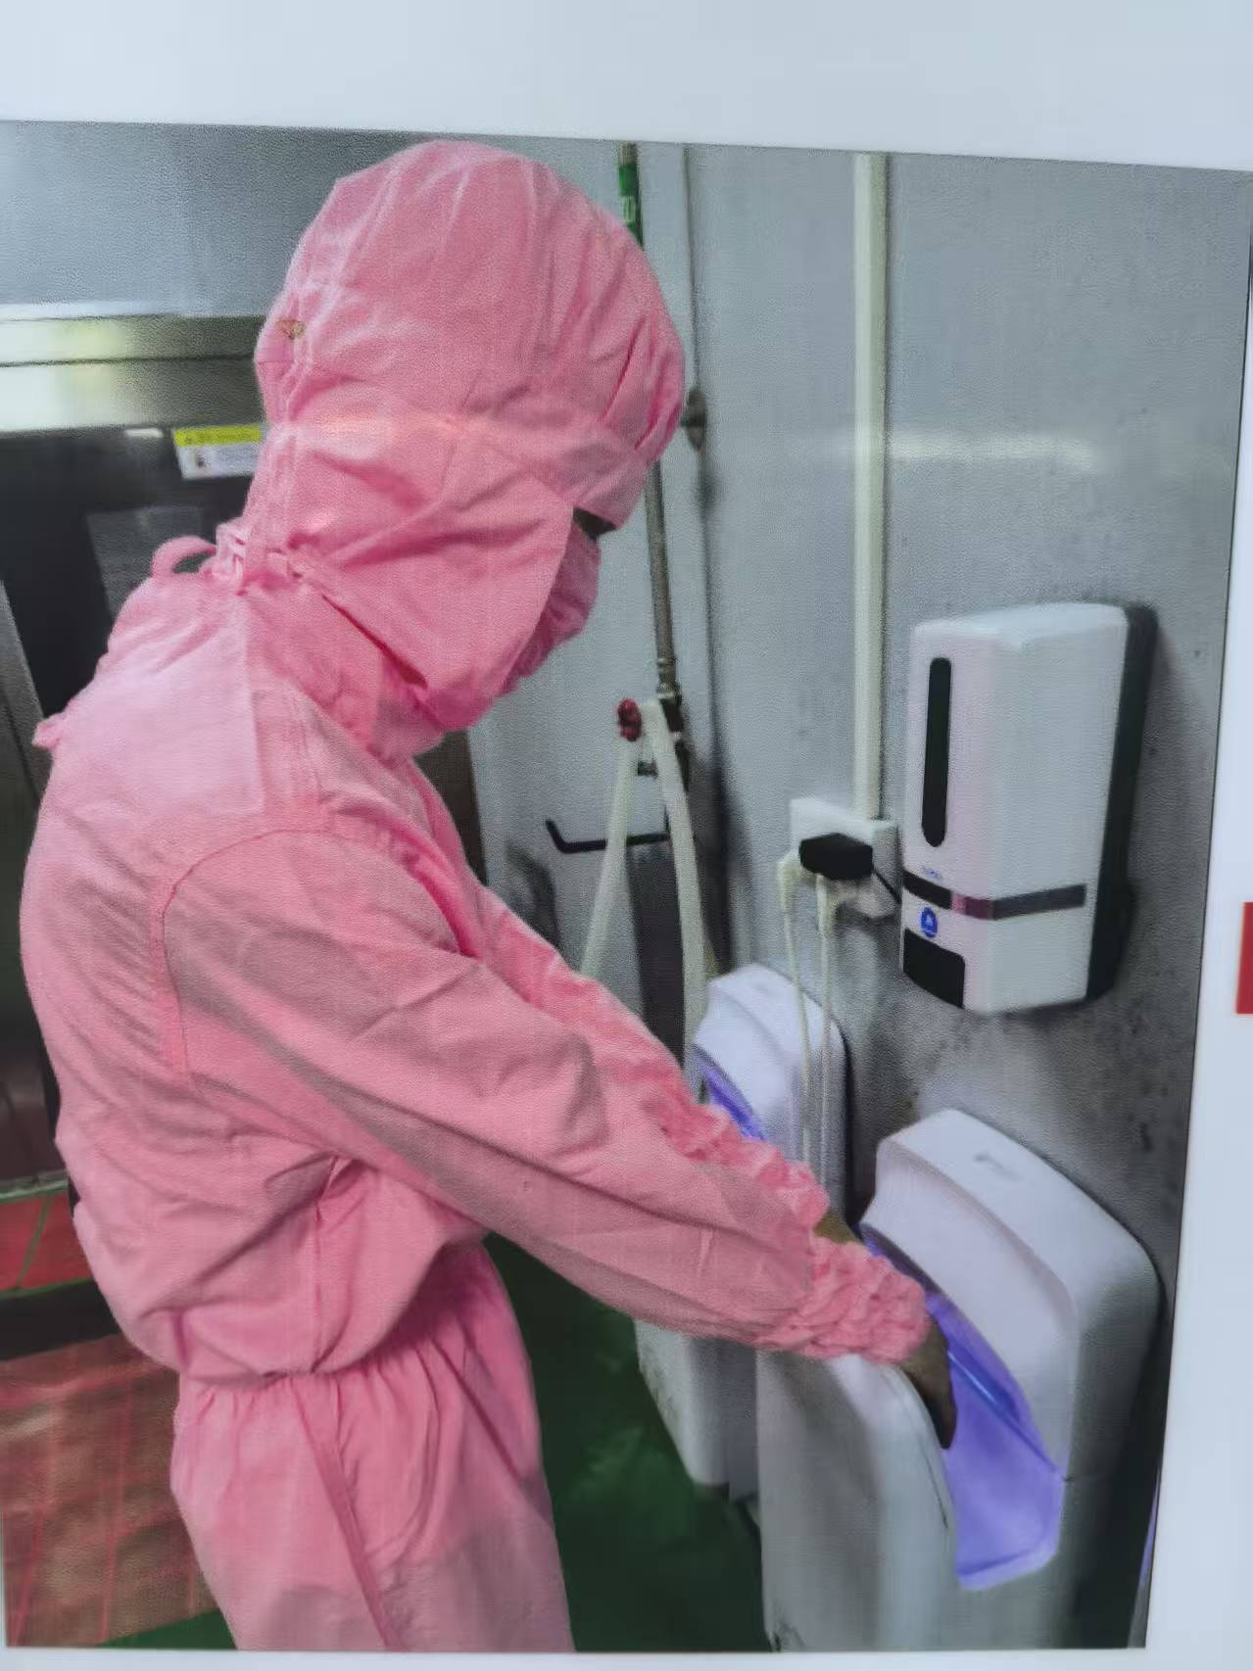
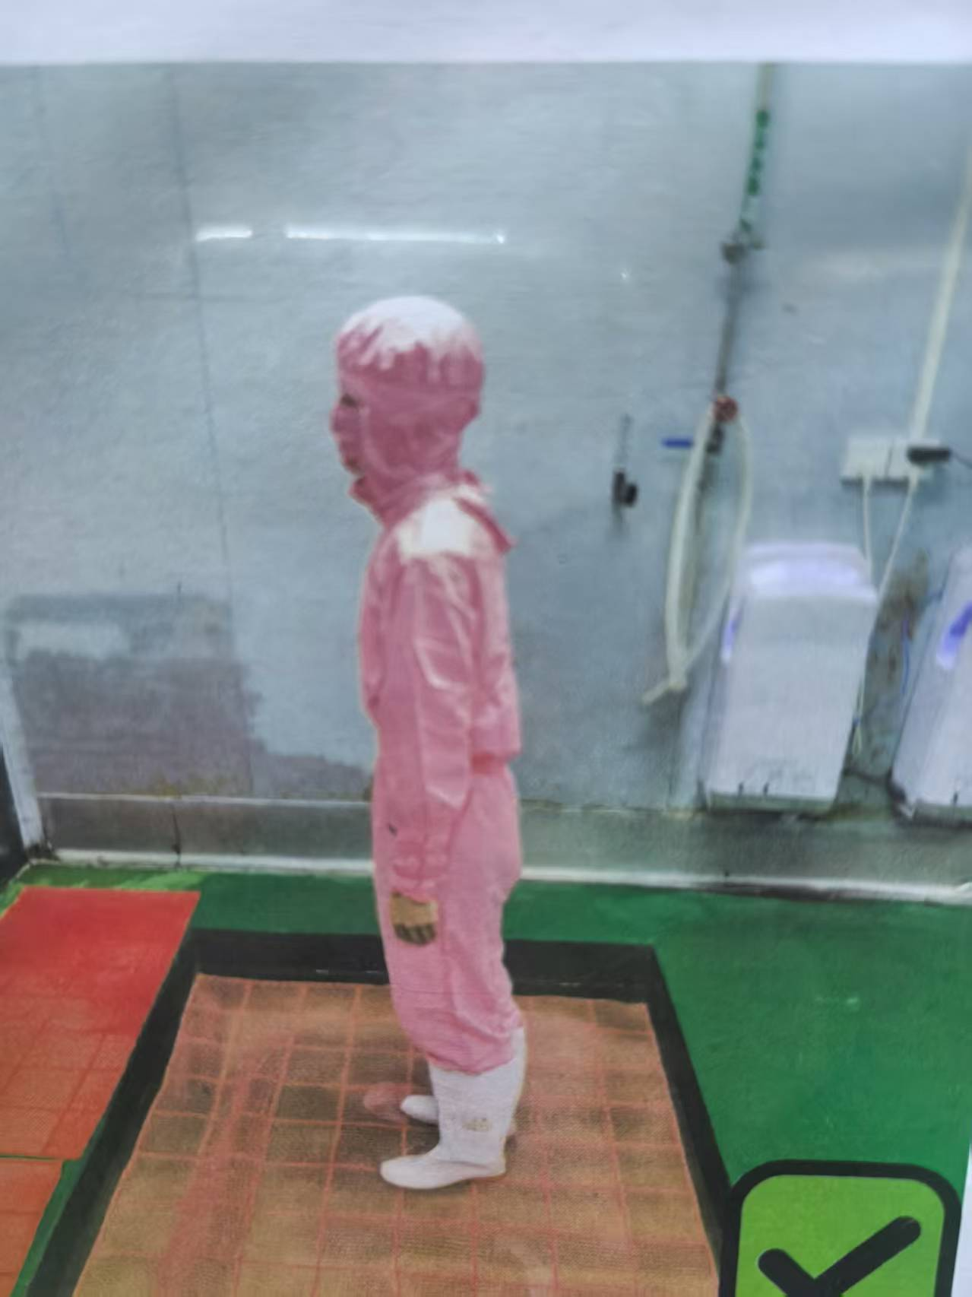
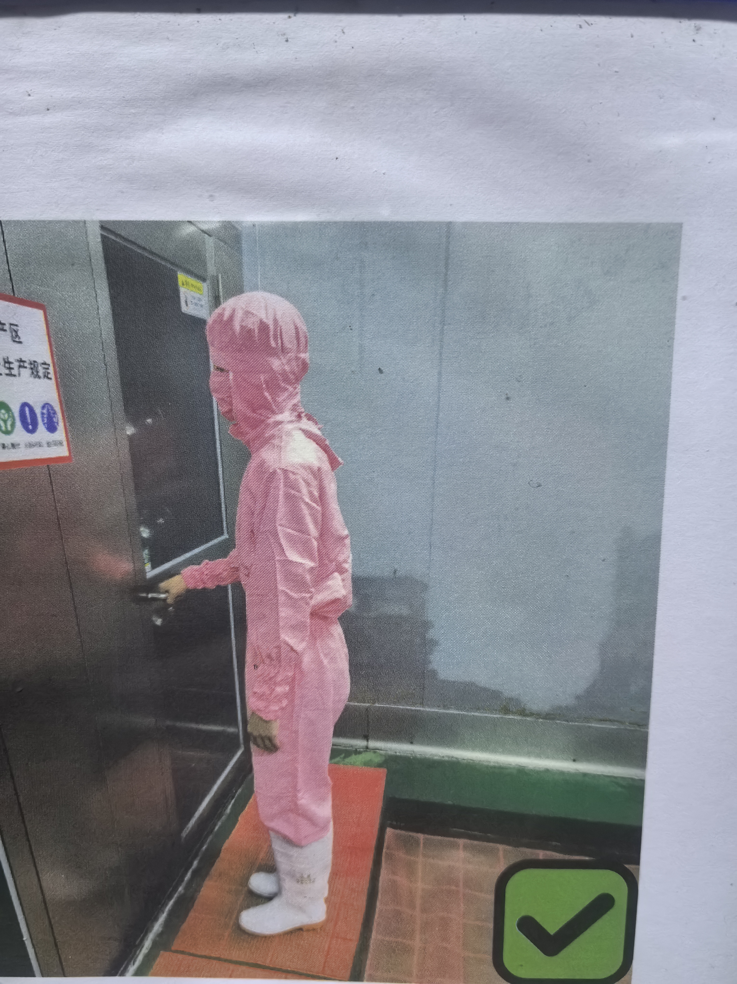

环
专间 |  | 配料间 | 解冻间 | 前处理加工间 | 包装间 | 冷藏间 | 速冻库 | 成品库
温度 |  | 18-20℃ | 12-18℃ | 12-18℃ | 12-15℃/常温 | 0-4℃ | ≤-30℃ | ≤-18℃
用途 |  | 配料 | 解冻、清洗 | 改刀 | 包装 | 静置 | 成品速冻 | 储存
环境 |  | 1、现场环境干净卫生，现场环境无臭味与不良异味，温度符合要求，地面墙面天花无发霉发黑等现象，设备、工器具干净。

机

法
工艺流程 | 流程1 |  | 流程2 | 流程3 |  | 流程4 | 流程5 | 流程6
流程标准

